Foglio1
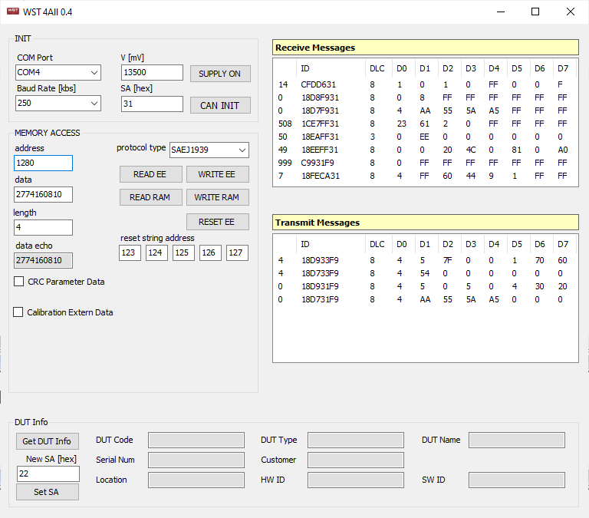

PER MANDARE IL JOYSTICK IN DEBUG MODE E TESTARE ASSI, PULSANTI E LED

